결과분석
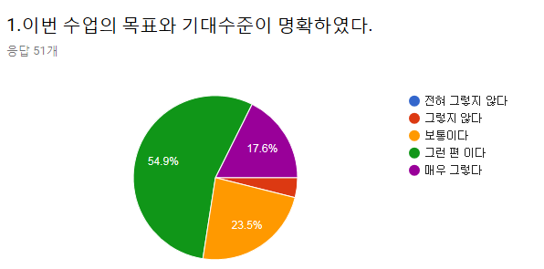
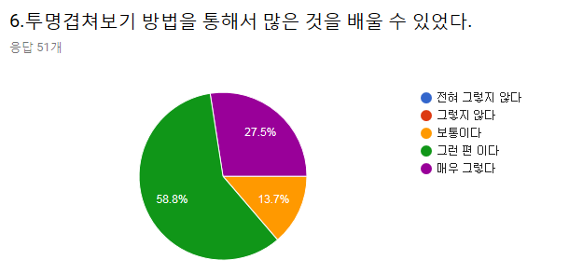
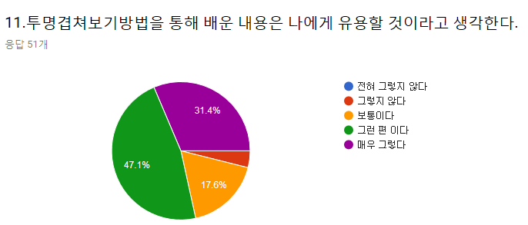
 |  |  |  |  |  |  |  |  |  |  |  |  |  |  | 투명겹쳐보기 방법이 학습에 도움이 되었다면 도움이 된 구체적인 내용을 적어 주십시오. | 해부학 수업의 개선을 위한 의견이 있다면 아래 란에 적어 주십시오.
 |  |  |  |  |  |  |  |  |  |  |  |  |  |  | 실용적 | 저희 편의를 신경써주셔서 감사합니다
 |  |  |  |  |  |  |  |  |  |  |  |  |  |  | 한 눈에 보기 쉬웠다 | 이번주처럼 일주일에 해부학 이론 수업이 한 시간~두 시간이라면 당일 복습이 가능하도록 두 번이나 세 번에 나눠 하루에 나가는 양을 조금 줄여주셨으면 감사하겠습니다
 |  |  |  |  |  |  |  |  |  |  |  |  |  |  | 피부분절과 신경의 분포에 대해 잘 알 수 있었다 | 두 시간만에 피피티 90페이지를 진행함에 따라 이해하기가 쉽지는 않았다
 |  |  |  |  |  |  |  |  |  |  |  |  |  |  | 투명겹쳐보기 방법을 씀으로써 어떤 영역에 어던 신경이나 혈관이 분포하는지 한 눈에 볼 수 있어서 큰 도움이 되었다. | 너무 많아요 그래도 알찼던 것 같습니다
 |  |  |  |  |  |  |  |  |  |  |  |  |  |  | 이해되지 못한 부분에 도움이 되었습니다 | 너무 잛은 시간에 많은 분량을 배워서 이해하고 필기할 시간이 조금 부족했습니다.
 |  |  |  |  |  |  |  |  |  |  |  |  |  |  | 시각화하기 어려웠던 부분의 이해에 도움이 되었습니다 | 너무 많고 빠르다
 |  |  |  |  |  |  |  |  |  |  |  |  |  |  | 피부분절과 말초 신경분포의 위치를 한눈에 알아보는데 효과적이었습니다. | 위기 기준에 따른 수업도 만족스러웠지만 신경기준으로 쭉 파고드는 수업도 좋을 것 같습니다.
 |  |  |  |  |  |  |  |  |  |  |  |  |  |  | 그런데 투명판 부분(피부분절)이 검정색이 아니라 좀 더 아래의 말초신경 분포와 구별되는 색이면 더 보기 편할 거 같습니다. | 양이 너무 많아요
 |  |  |  |  |  |  |  |  |  |  |  |  |  |  | 신경이랑 같이 볼 수 있어서 좋았다 | 너무 빠릅니다 물론 시간표 배치상의 문제겠지만요
 |  |  |  |  |  |  |  |  |  |  |  |  |  |  | 한 곳에 여러가지를 합쳐서 외우기가 힘든데 겹쳐보기 덕분에 말초신경, 척수신경을 합쳐서 외우기 쉬워졌습니다. | 양이 너무 많아요
 |  |  |  |  |  |  |  |  |  |  |  |  |  |  | 상상력 증진에 도움이 되었습니다 | 수업양이 너무 많아요 소화하기 힘들어요 수업속도도 너무 빨라요
 |  |  |  |  |  |  |  |  |  |  |  |  |  |  | 외우기 쉬워진 것 같아요 | 많은 양에 비해 시간이 촉박해 수업진도가 너무 빠르게 나가 이해에 어려움이 있음
 |  |  |  |  |  |  |  |  |  |  |  |  |  |  | 이해하기 힘든 내용이었지만 이해에 도움이 되었어요 | 전반적으로 수업 내용은 재미있고 교수님께서도 이해하기 쉽게 잘 설명해주셨지만, 생각보다 수업량이 많아서 진도가 너무 빨랐던 것 같다. 조금 더 천천히 진행되었으면 좋겠다
 |  |  |  |  |  |  |  |  |  |  |  |  |  |  | 한 눈에 볼 수 이었던 점이 좋았음 | 수업이 매우 빠릅니다
 |  |  |  |  |  |  |  |  |  |  |  |  |  |  | 말초신경들의 가지들이 각각 어디로 가서 분포하는지 설명으로만 들었을 때는 막막했는데, 투명겹쳐보기를 통해서 그 분포양상을 이해할 수 있었던 것 같다 | 강의량이 시간에 비해 너무 많다
 |  |  |  |  |  |  |  |  |  |  |  |  |  |  | 층별로 따로 사진을 보며 배우는 것보다 겹쳐보기는 각 층이 서로 어떻게 연관되는 가를 잘 보여주었다 | 양이 적당했으면 좋겠다
 |  |  |  |  |  |  |  |  |  |  |  |  |  |  | 눈에 잘 보였다 | 시간이 좀 더 있으면 좋을 것 같다
 |  |  |  |  |  |  |  |  |  |  |  |  |  |  | 좋았다 | 진도가 조금만 느렸으면 좋겠다
전혀 그렇지 않다 | 그렇지 않다 | 보통이다 | 그런 편이다 | 매우 그렇다 | 전혀 그렇지 않다 | 그렇지 않다 | 보통이다 | 그런 편이다 | 매우 그렇다 | 전혀 그렇지 않다 | 그렇지 않다 | 보통이다 | 그런 편이다 | 매우 그렇다 | 그림에 여러 개가 겹쳐 있으면 구분도 어렵고 읽기도 힘들지만, 필름이 있으니 편하고 가독성이 좋다 | 양이 너무 많고 너무 많은 것을 단기간에 설명하셔서 까다롭다
0 | 2(3.9%) | 12 | 28 | 9 | 0 | 0 | 7 | 30 | 14 | 0 | 2(3.9%) | 9 | 24 | 16 | 이해를 명확히 해주었다 | 외울 양에 비해 진도가 감당이 안돼요
 |  |  |  |  |  |  |  |  |  |  |  |  |  |  | 비교할 수 있어서 좋았습니다 | 양이너무많아요 수업은 너무 좋았어요
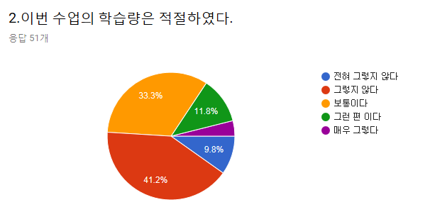
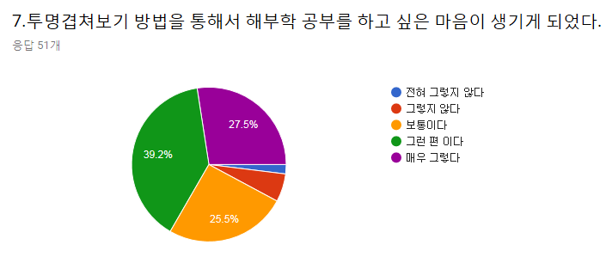
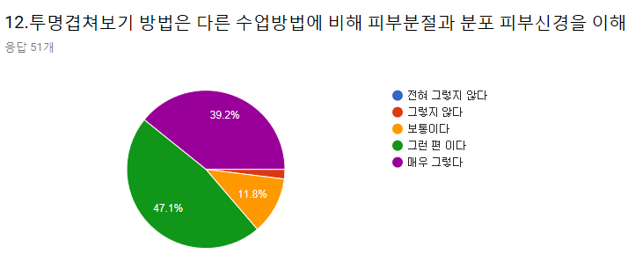
 |  |  |  |  |  |  |  |  |  |  |  |  |  |  | 피부분절을 정확히 볼 수 있었다 | 필름 위 그림이 좀 더 선명했으면
 |  |  |  |  |  |  |  |  |  |  |  |  |  |  | 어느 부위에 무슨 신경이 분포하는지 효과적 파악 가능 | 너무 좋아요
 |  |  |  |  |  |  |  |  |  |  |  |  |  |  | 직관적이해편함
 |  |  |  |  |  |  |  |  |  |  |  |  |  |  | 한 번에 알아보기 쉽다
 |  |  |  |  |  |  |  |  |  |  |  |  |  |  | 재밌었다

전혀 그렇지 않다 | 그렇지 않다 | 보통이다 | 그런 편이다 | 매우 그렇다 | 전혀 그렇지 않다 | 그렇지 않다 | 보통이다 | 그런 편이다 | 매우 그렇다 | 전혀 그렇지 않다 | 그렇지 않다 | 보통이다 | 그런 편이다 | 매우 그렇다
5 | 21 | 17 | 6 | 2(3.9%) | 1(2%) | 3(5.9%) | 13 | 20 | 14 | 0 | 1(2%) | 6 | 24 | 20

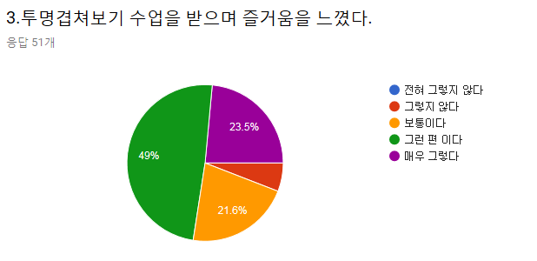
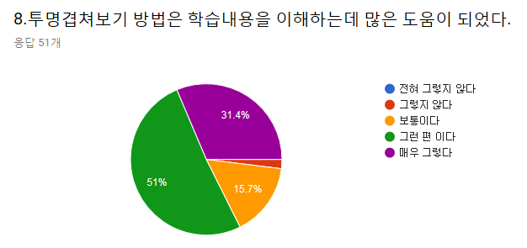
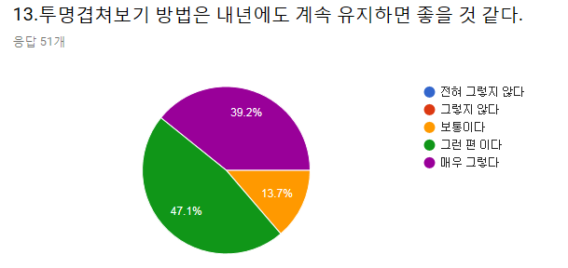

전혀 그렇지 않다 | 그렇지 않다 | 보통이다 | 그런 편이다 | 매우 그렇다 | 전혀 그렇지 않다 | 그렇지 않다 | 보통이다 | 그런 편이다 | 매우 그렇다 | 전혀 그렇지 않다 | 그렇지 않다 | 보통이다 | 그런 편이다 | 매우 그렇다
0 | 3(5.9%) | 11 | 25 | 12 | 0 | 1(2%) | 8 | 26 | 16 | 0 | 0 | 7 | 24 | 20

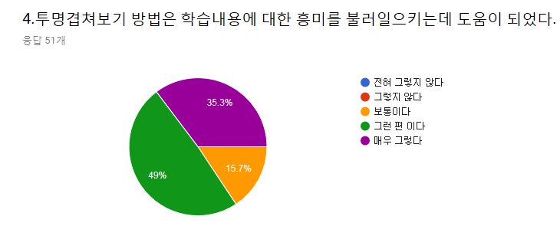
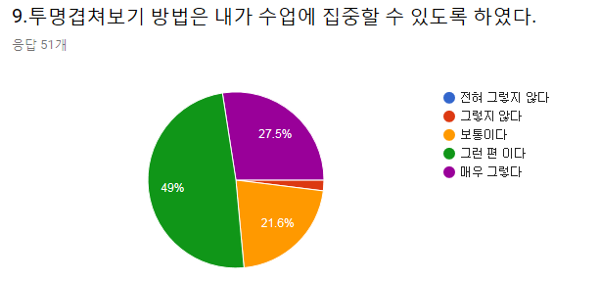
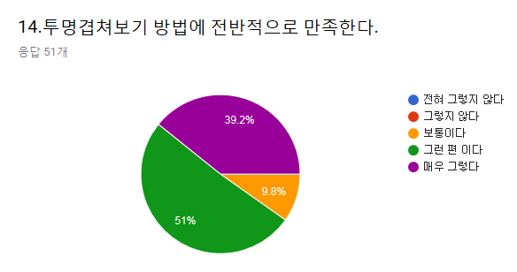

전혀 그렇지 않다 | 그렇지 않다 | 보통이다 | 그런 편이다 | 매우 그렇다 | 전혀 그렇지 않다 | 그렇지 않다 | 보통이다 | 그런 편이다 | 매우 그렇다 | 전혀 그렇지 않다 | 그렇지 않다 | 보통이다 | 그런 편이다 | 매우 그렇다
0 | 0 | 8 | 25 | 18 | 0 | 1(2%) | 11 | 25 | 14 | 0 | 0 | 5 | 26 | 20

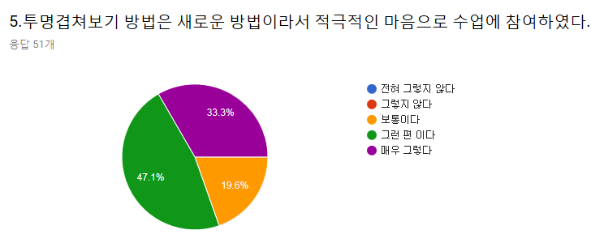
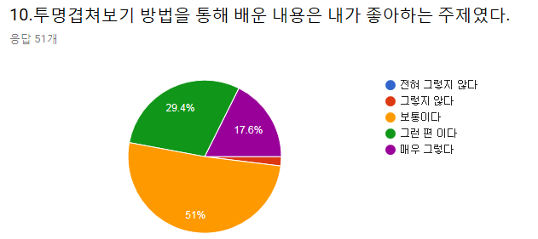
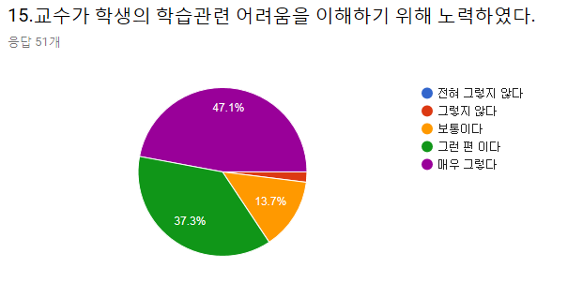

전혀 그렇지 않다 | 그렇지 않다 | 보통이다 | 그런 편이다 | 매우 그렇다 | 전혀 그렇지 않다 | 그렇지 않다 | 보통이다 | 그런 편이다 | 매우 그렇다 | 전혀 그렇지 않다 | 그렇지 않다 | 보통이다 | 그런 편이다 | 매우 그렇다
0 | 0 | 10 | 24 | 17 | 0 | 1(2%) | 26 | 15 | 9 | 0 | 1(2%) | 7 | 19 | 24

